LISTA PIEZAS
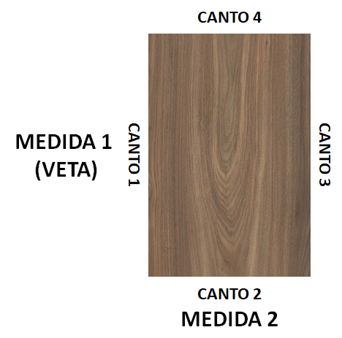
DATOS DEL CLIENTE |  |  |  |  |  | DATOS DE LA SOLICITUD
CODIGO |  | FECHA | 2022-03-25 |  |  | VENDEDOR |  | ID
CLIIENTE |  |  |  |  |  | UNIDAD |  | N° CSV
PROYECTO |  |  |  |  |  | EMBALAJE |  | UNIDAD EMBALAJE |  |  |  |  | TABLA DE CORTE - Sala de Ventas
 |  |  |  |  |  |  |  |  |  |  |  |  | VERSION WEB
CLAUSULAS Y CONDICIONES DE LA SOLICITUD DE SERVICIO DE CORTE Y/O CANTEO
1) El cliente debe verificar los materiales alistados en este formulario para facturar y asegurarse de que el material es el que desea cortar y/o cantear.
2) Debe comprender esta tabla de canteo que explica claramente los procesos requeridos y los materiales que se aplicarán.
3) No se aceptan devoluciones de mercancía cortada y/o canteada que cumpla con lo pactado en el diagrama de corte.
4) No se guardan retazos o sobrantes de producciones, el cliente deberá retirarlos en conjunto con el resto de la mercancía. |  |  |  |  |  |  |  | Firma del cliente como aceptación del pedido que ha verificado.

LISTA DE PIEZAS
LETRA | MATERIAL | ESPESOR | DESCRIPCIÓN | CANTIDAD | MEDIDA 1 | MEDIDA 2 | CANTO 1 (medida 1) | CANTO 2 (medida 2) | CANTO 3 (medida 1) | CANTO 4 (medida 2) | CNC 1 | CNC 2 | OBSERVACIONES
A
B
C
D
E
F
G
H
I
J
K
L
M
N
O
P
Q
R
S
T
U
V
W
X
Y
Z
AA
AB
AC
AD
AE
AF
AG
AH
AI
AJ
AK
AL
AM
AN
AO
AP
AQ
AR
AS
AT
AU
AV
AW
AX
AY
AZ
BA
BB
BC
BD
BE
BF
BG
BH
BI
BJ
BK
BL
BM
BN
BO
BP
BQ
BR
BS
BT
BU
BV
BW
BX
BY
BZ
CA
CB
CC
CD
CE
CF
CG
CH
CI
CJ
CK
CL
CM
CN
CO
CP
CQ
CR
CS
CT
CU
CV
CW
CX
CY
CZ
DA
DB
DC
DD
DE
DF
DG
DH
DI
DJ
DK
DL
DM
DN
DO
DP
DQ
DR
DS
DT
DU
DV
DW
DX
DY
DZ
EA
EB
EC
ED
EE
EF
EG
EH
EI
EJ
EK
EL
EM
EN
EO
EP
EQ
ER
ES
ET
EU
EV
EW
EX
EY
EZ
FA
FB
FC
FD
...

